Voorblad
Frequentieschema's

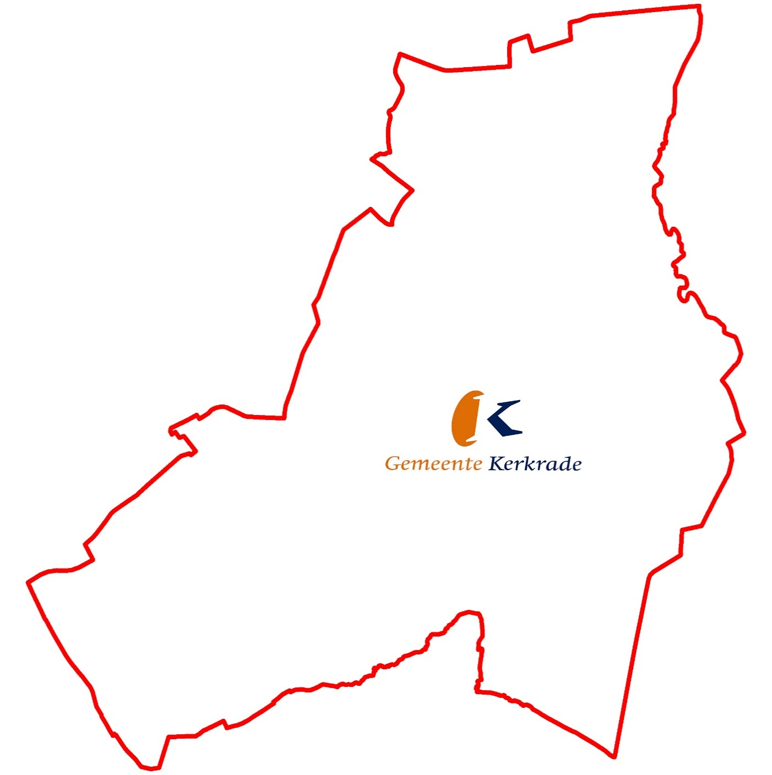

Activerium
Gemeentewerf

Stadskantoor
Raadshuis

Geldwijzerwinkel

Activerium
Ruimtenummer | Omschrijving | Ruimtecategorie | Vloerafwerking | M2-ers | Vegen | Stofwissen/vlekverwijderen | Bijtippen | Stofzuigen (incl. vlekverwijderen) | Moppen | Schrobben | Sprayen/opblokken | Conserveren | Afval-/prullenbakken | Deuren | Bureaus | Inventaris | Reinigen natte unit | Inventaris boven de 2 meter
Begane Grond
B0.1 | Receptie |  | Tapijt | 19.00 |  |  |  | 104 |  |  |  |  | 104 | 104 | 104 | 52 |  | 1
B0.10a | Kantoor |  | Tapijt | 11.15 |  |  |  | 104 |  |  |  |  | 104 | 104 | 104 | 52 |  | 1
B0.11A | Kantoortuin |  | Tapijt | 39.00 |  |  |  | 104 |  |  |  |  | 104 | 104 | 104 | 52 |  | 1
B0.11B | Kantoortuin |  | Tapijt | 50.00 |  |  |  | 104 |  |  |  |  | 104 | 104 | 104 | 52 |  | 1
B0.2 | Spreekkamer |  | Tapijt | 6.50 |  |  | 197 | 52 |  |  |  |  | 249 | 249 | 249 | 52 |  | 1
B0.3 | Spreekkamer |  | Tapijt | 5.00 |  |  | 197 | 52 |  |  |  |  | 249 | 249 | 249 | 52 |  | 1
B0.3a | Spreekkamer |  | Tapijt | 7.92 |  |  | 197 | 52 |  |  |  |  | 249 | 249 | 249 | 52 |  | 1
B0.3b | Spreekkamer |  | Tapijt | 7.92 |  |  | 197 | 52 |  |  |  |  | 249 | 249 | 249 | 52 |  | 1
B0.3c | Spreekkamer |  | Tapijt | 7.92 |  |  | 197 | 52 |  |  |  |  | 249 | 249 | 249 | 52 |  | 1
Maximale bezetting
50%
B0.3d | Spreekkamer |  | Tapijt | 7.92 |  |  | 197 | 52 |  |  |  |  | 249 | 249 | 249 | 52 |  | 1
B0.3e | Spreekkamer |  | Tapijt | 7.92 |  |  | 197 | 52 |  |  |  |  | 249 | 249 | 249 | 52 |  | 1
B0.4 | Spreekkamer |  | Tapijt | 9.00 |  |  | 197 | 52 |  |  |  |  | 249 | 249 | 249 | 52 |  | 1
B0.5 | Kantoor |  | Tapijt | 7.40 |  |  |  | 104 |  |  |  |  | 104 | 104 | 104 | 52 |  | 1
B0.6 | Kantoor |  | Tapijt | 8.00 |  |  |  | 104 |  |  |  |  | 104 | 104 | 104 | 52 |  | 1
B0.6 | Kantoor |  | Tapijt | 61.20 |  |  |  | 104 |  |  |  |  | 104 | 104 | 104 | 52 |  | 1
B0.7 | Kantoor |  | Tapijt | 13.30 |  |  |  | 104 |  |  |  |  | 104 | 104 | 104 | 52 |  | 1
B0.8 | Kantoor |  | Tapijt | 17.40 |  |  |  | 104 |  |  |  |  | 104 | 104 | 104 | 52 |  | 1
B0.9 | Kantoor |  | Tapijt | 24.24 |  |  |  | 104 |  |  |  |  | 104 | 104 | 104 | 52 |  | 1
S0.04 | Toiletruimte mindervaliden |  | Tegels | 7.40 |  |  |  |  | 237 | 12 |  |  |  |  |  |  | 249
S0.05 | Toiletruimte |  | Tegels | 4.75 |  |  |  |  | 237 | 12 |  |  |  |  |  |  | 249
S0.1 | Toiletruimte mindervaliden |  | Tegels | 9.20 |  |  |  |  | 237 | 12 |  |  |  |  |  |  | 249
S0.2 | Toiletruimte personeel |  | Tegels | 3.60 |  |  |  |  | 237 | 12 |  |  |  |  |  |  | 249
S0.3 | Toiletruimte personeel |  | Tegels | 3.60 |  |  |  |  | 237 | 12 |  |  |  |  |  |  | 249
S0.6 | Toiletruimte |  | Tegels | 6.60 |  |  |  |  | 237 | 12 |  |  |  |  |  |  | 249
V0.1 | Entree |  | Inloopmat | 5.00 |  |  |  | 249 |  |  |  |  |  | 249 |  | 52 |  | 1
V0.10 | Trappenhuis |  | Beton | 3.65 |  | 249 |  |  | 48 | 4 |  |  |  | 249 |  | 52 |  | 1
V0.10 | Trappenhuis |  | Tapijt | 15.40 |  |  | 197 | 52 |  |  |  |  |  | 249 |  | 52 |  | 1
V0.11 | Lift |  | PVC | 2.65 |  | 249 |  |  | 48 | 2 | 2 |  |  | 249 |  | 249 |  | 1
V0.12 | Gang |  | Tapijt | 18.79 |  |  | 197 | 52 |  |  |  |  |  | 249 |  | 52 |  | 1
V0.12a | Gang |  | Tapijt | 2.20 |  |  | 197 | 52 |  |  |  |  |  | 249 |  | 52 |  | 1
V0.13 | Lift |  | PVC | 1.55 |  | 249 |  |  | 48 | 2 | 2 |  |  | 249 |  | 249 |  | 1
V0.1A | Buitenentree |  | Betontegels | 22.05 | 249 |  |  |  |  |  |  |  |  |  |  | 52
V0.2 | Entree |  | Inloopmat | 2.40 |  |  |  | 249 |  |  |  |  |  | 249 |  | 52 |  | 1
V0.3 | Hal |  | PVC | 113.65 |  | 249 |  |  | 48 | 2 | 2 |  |  | 249 |  | 249 |  | 1
V0.3f | Pantry |  | Tapijt | 9.88 |  |  | 197 | 52 |  |  |  |  | 249 | 249 |  | 249 |  | 1
V0.4 | Trap |  | Hout | 9.25 |  | 249 |  |  | 52 |  |  |  |  | 249 |  | 52 |  | 1
V0.5 | Gang |  | Tapijt | 35.25 |  |  | 197 | 52 |  |  |  |  |  | 249 |  | 52 |  | 1
V0.5A | Kopieer/printruimte |  | Tapijt | 1.25 |  |  | 197 | 52 |  |  |  |  | 249 | 249 | 249 | 52 |  | 1
V0.6 | Entree |  | Tapijt | 4.40 |  |  |  | 249 |  |  |  |  |  | 249 |  | 52 |  | 1
V0.7 | Gang |  | Tapijt | 37.65 |  |  | 197 | 52 |  |  |  |  |  | 249 |  | 52 |  | 1
V0.8 | Gang |  | Tegels | 4.95 |  | 249 |  |  | 48 | 4 |  |  |  | 249 |  | 52 |  | 1
Totaal BG |  |  |  | 635.91
1ste verdieping
B1.10 | Kantoor |  | Tapijt | 17.70 |  |  |  | 104 |  |  |  |  | 104 | 104 | 104 | 52 |  | 1
B1.11 | Kantoor |  | Tapijt | 10.65 |  |  |  | 104 |  |  |  |  | 104 | 104 | 104 | 52 |  | 1
B1.12 | Kantoor |  | Tapijt | 12.05 |  |  |  | 104 |  |  |  |  | 104 | 104 | 104 | 52 |  | 1
B1.13 | Kantoor |  | Tapijt | 10.90 |  |  |  | 104 |  |  |  |  | 104 | 104 | 104 | 52 |  | 1
B1.14 | Kantoor |  | Tapijt | 11.75 |  |  |  | 104 |  |  |  |  | 104 | 104 | 104 | 52 |  | 1
B1.15 | Vergaderruimte |  | Tapijt | 25.29 |  |  |  | 104 |  |  |  |  | 104 | 104 | 104 | 52 |  | 1
B1.16 | Trainingsruimte |  | Tapijt | 29.79 |  |  |  | 104 |  |  |  |  | 104 | 104 | 104 | 52 |  | 1
B1.17 | Kantoor |  | Tapijt | 9.00 |  |  |  | 104 |  |  |  |  | 104 | 104 | 104 | 52 |  | 1
B1.20 | Kantoortuin |  | Tapijt | 38.20 |  |  |  | 104 |  |  |  |  | 104 | 104 | 104 | 52 |  | 1
B1.5 | Kantoor |  | Tapijt | 14.80 |  |  |  | 104 |  |  |  |  | 104 | 104 | 104 | 52 |  | 1
B1.6 | Kantoor |  | Tapijt | 12.40 |  |  |  | 104 |  |  |  |  | 104 | 104 | 104 | 52 |  | 1
B1.7 | Kantoor |  | Tapijt | 12.40 |  |  |  | 104 |  |  |  |  | 104 | 104 | 104 | 52 |  | 1
B1.8-9 | Kantoor |  | Tapijt | 21.60 |  |  |  | 104 |  |  |  |  | 104 | 104 | 104 | 52 |  | 1
S1.1 | Toiletruimte |  | Tegels | 5.00 |  |  |  |  | 237 | 12 |  |  |  |  |  |  | 249
S1.2 | Toiletruimte |  | Tegels | 5.00 |  |  |  |  | 237 | 12 |  |  |  |  |  |  | 249
S1.3 | Toiletruimte |  | Tegels | 4.20 |  |  |  |  | 237 | 12 |  |  |  |  |  |  | 249
S1.4 | Toiletruimte |  | Tegels | 4.60 |  |  |  |  | 237 | 12 |  |  |  |  |  |  | 249
S1.7a | Kleedruimte |  | PVC | 10.45 |  |  |  |  | 237 | 10 | 2 |  |  |  |  |  | 249
V1.1 | Gang |  | Linoleum | 71.01 |  | 249 |  |  | 48 |  | 4 |  |  | 249 |  | 52 |  | 1
V1.2 | Pantry |  | Linoleum | 4.25 |  | 249 |  |  | 48 |  | 4 |  | 249 | 249 | 249 | 52 |  | 1
V1.3 | Gang |  | Linoleum | 5.40 |  | 249 |  |  | 48 |  | 4 |  |  | 249 |  | 52 |  | 1
V1.4 | Gang |  | Tapijt | 20.00 |  |  | 197 | 52 |  |  |  |  |  | 249 |  | 52 |  | 1
V1.5 | Gang |  | Tapijt | 8.80 |  |  | 197 | 52 |  |  |  |  |  | 249 |  | 52 |  | 1
V1.6 | Gang |  | Tapijt | 17.50 |  |  | 197 | 52 |  |  |  |  |  | 249 |  | 52 |  | 1
V1.7 | Kantine |  | Linoleum | 31.15 |  | 249 |  |  | 48 |  | 4 |  | 249 | 249 | 249 | 52 |  | 1
V1.7 | Kantine |  | PVC | 31.15 |  | 249 |  |  | 48 | 2 | 2 |  | 249 | 249 | 249 | 52 |  | 1
V1.8 | Gang |  | Tegels | 4.40 |  | 249 |  |  | 48 | 4 |  |  |  | 249 |  | 52 |  | 1
V1.9 | Trappenhuis |  | Beton | 3.65 |  | 249 |  |  | 48 | 4 |  |  |  | 249 |  | 52 |  | 1
V1.9 | Trappenhuis |  | Tapijt | 7.20 |  |  | 197 | 52 |  |  |  |  |  | 249 |  | 52 |  | 1
Totaal 1ste verdieping |  |  |  | 460.29
2de verdieping
B2.1 | Vergaderruimte |  | Tapijt | 28.00 |  |  |  | 104 |  |  |  |  | 104 | 104 | 104 | 52 |  | 1
B2.2 | Cockpit |  | Tapijt | 10.00 |  |  |  | 104 |  |  |  |  | 104 | 104 | 104 | 52 |  | 1
B2.3 | Kantoortuin |  | Tapijt | 40.25 |  |  |  | 104 |  |  |  |  | 104 | 104 | 104 | 52 |  | 1
B2.4 | Kantoortuin |  | Tapijt | 30.60 |  |  |  | 104 |  |  |  |  | 104 | 104 | 104 | 52 |  | 1
B2.5 | Kantoortuin |  | Tapijt | 27.45 |  |  |  | 104 |  |  |  |  | 104 | 104 | 104 | 52 |  | 1
B2.6 | Kantoor incl. pantry |  | Tapijt | 36.45 |  |  |  | 104 |  |  |  |  | 104 | 104 | 104 | 52 |  | 1
S2.10 | Toiletruimte |  | Tegels | 6.60 |  |  |  |  | 237 | 12 |  |  |  |  |  |  | 249
S2.12 | Toiletruimte |  | Tegels | 4.60 |  |  |  |  | 237 | 10 | 2 |  |  |  |  |  | 249
V2.13 | Werkkast |  |  |  | Geen schoonmaak
V2.14 | Opslag |  |  |  | Geen schoonmaak
V2.7 | Gang |  | Tapijt | 37.59 |  |  | 197 | 52 |  |  |  |  |  | 249 |  | 52 |  | 1
V2.8 | Gang |  | Tegels | 4.40 |  | 249 |  |  | 52 | 4 |  |  |  | 249 |  | 52 |  | 1
V2.9 | Trappenhuis |  | Beton | 3.65 |  | 249 |  |  | 48 | 4 |  |  |  | 249 |  | 52 |  | 1
V2.9 | Trappenhuis |  | Tapijt | 7.20 |  |  | 197 | 52 |  |  |  |  |  | 249 |  | 52 |  | 1
Totaal verdieping 2 |  |  |  | 236.79
3de verdieping
B3.1 | Cockpit |  | Tapijt | 11.45 |  |  |  | 104 |  |  |  |  | 104 | 104 | 104 | 52 |  | 1
B3.2 | Kantoor |  | Tapijt | 26.65 |  |  |  | 104 |  |  |  |  | 104 | 104 | 104 | 52 |  | 1
B3.3 | Kantoortuin |  | Tapijt | 42.09 |  |  |  | 104 |  |  |  |  | 104 | 104 | 104 | 52 |  | 1
B3.4 | Kantoortuin |  | Tapijt | 24.95
B3.5 | Kantoortuin |  | Tapijt | 27.50 |  |  |  | 104 |  |  |  |  | 104 | 104 | 104 | 52 |  | 1
B3.6 | Kantoortuin |  | Tapijt | 26.60 |  |  |  | 104 |  |  |  |  | 104 | 104 | 104 | 52 |  | 1
B3.7 | Kantoor |  | Tapijt | 38.90 |  |  |  | 104 |  |  |  |  | 104 | 104 | 104 | 52 |  | 1
S3.11 | Toiletruimte |  | Tegels | 6.60 |  |  |  |  | 237 | 12 |  |  |  |  |  |  | 249
S3.12 | Toiletruimte |  | Tegels | 4.60 |  |  |  |  | 237 | 10 | 2 |  |  |  |  |  | 249
V3.10 | Trappenhuis |  | Tapijt | 2.65 |  |  | 197 | 52 |  |  |  |  |  | 249 |  | 52 |  | 1
V3.8 | Gang |  | Tapijt | 37.59 |  |  | 197 | 52 |  |  |  |  |  | 249 |  | 52 |  | 1
V3.9 | Gang |  | Tegels | 4.40 |  | 249 |  |  | 48 | 4 |  |  |  | 249 |  | 52 |  | 1
Totaal verdieping 3 |  |  |  | 253.98

Totaal Activerium

